Sheet1
 |  |  | L-Titrator Revision Point |  |  |  | 작성자 : 최기용책임 | 수정일 : 2022.04.12
 |  | MAIN BOARD Rev0.1 → MAIN BOARD Rev0.2 |  |  |  | 파일명 : L_TITRATOR_MAIN(V0.2)_20220412A.DSN
No. | Page | Part | 변경점,녹색음영(PCB) | 변경전 | 변경후 | 변경 이유 | 진행사항 | 비고
1 | Page4 | DAC | R1,10,19,28 : 200R → 150R | 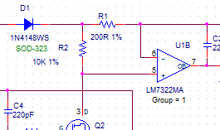 |  | DAC 출력 범위 변경 | 회로수정완료 BOM수정완료 | 22.01.19
 |  |  | MMSZ5245BS-7-F 추가 | 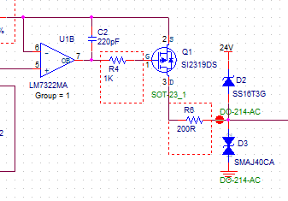 | 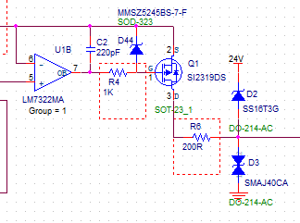 | OP amp 출력핀(7)이 low일경우 Vgs 전압이 +20이상 차이가 나게되어 FET(SI2319DS) 소손이 됨. 제너 다이오드를 삽입하여 Vgs +15V로 설정 | 회로수정완료 BOM수정완료 | 2022-04-12
 |  |  | R4,13,22,31 : 100R-->1K R6,15,24,33 : 15R-->200R |  |  | 악조건에서의 전류 증가에 따른 저항 시정수 변경 | 회로수정완료 BOM수정완료 | 2022.04-12
 | Page5 | Power/ Parallel IN OUT | R49 : 3.3K → 4.7K | 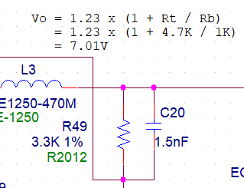 | 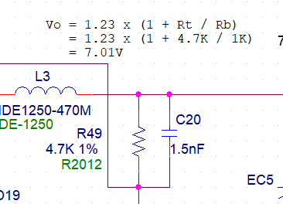 | 계산식에는 4.7k이나, 회로도 수정을 안했음. | 회로수정완료 BOM수정완료 | 22.01.19
 |  |  | TEST POINT | NONE | 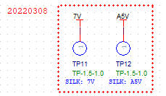 | TP 누락으로 인한 추가 | 회로수정완료 | 22.03.08
 |  |  | TEST POINT TP8,9,10,11,12 | through hole type | SMD type | 검사 지그제작을 위한 SMD TP를 Bottom면에 추가하여 TOP TP SMD 변경
 |  |  | TEST POINT TP13,14,15,16,17,18 추가 | NONE | SMD type | 검사 지그 제작시 SMD type TP가 용이하여 추가
 |  |  | LED 배치 오류 | 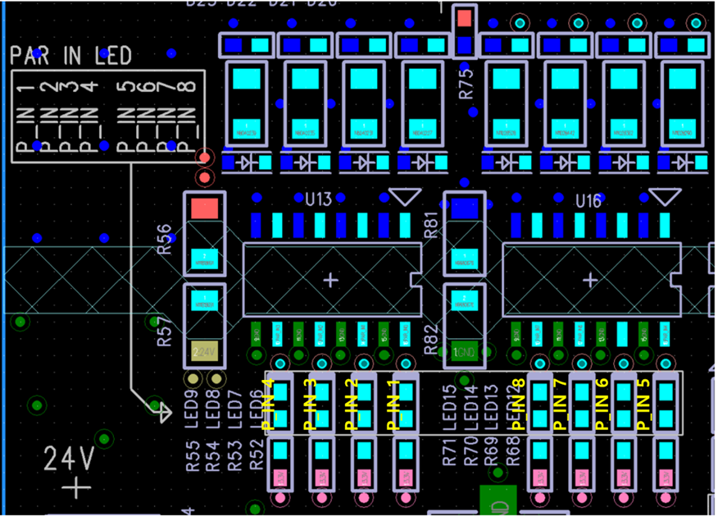 |  | 실크 및 배치 수정 필요
3 | Page6 | TEMP/SENSOR ERR/24VOUT/BLDC | 달링턴 IC 변경 | U23,24 : ULN2803ADW | U23,24 : ULN2003ADR | 부품 수급문제로 2803(8ch)x2 → 2003(7ch)x2으로 변경 | 수정완료 | 21.12.08
6 |  |  | U23.U24 PCB 데칼 변경 | ULN2803ADW | ULN2003ADR | 회로 수정되었으나, PCB 데칼 미반영 되어 쪽보드 제작 적용
7 |  |  | R346,R347 → 10K 추가 | none | 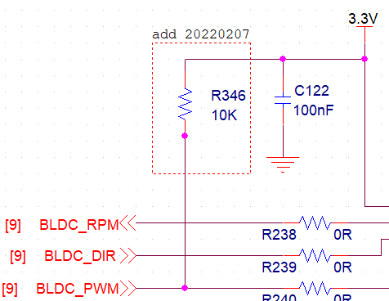 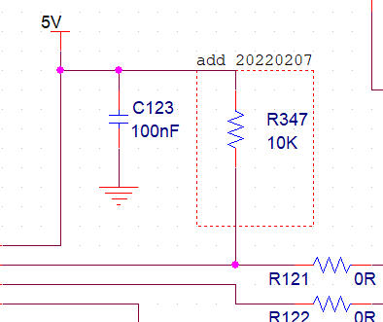 | BLDC PWM 3.3V측 P/U 추가, FG 5V측 P/U 추가 | 회로수정완료 BOM수정완료 | 22.02.07
 |  |  | R119 : 47R → 0R C40 : 100nF → NA |  |  | cap 삽입시 알 수 없는 링잉 현상 발생 | 회로수정완료 BOM수정완료 | 22.02.08
 |  |  | BLDC 전원 | 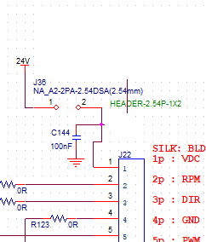 | 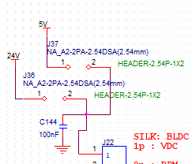 | 5V BLDC 테스트 가능토록 전원 점퍼핀 추가 D-CAP NA → INSERT 변경 | 회로수정완료 BOM수정완료 | 22.03.10
 |  |  | BLDC RPM 입력 |  |  | MCU ERRATA에 따른 외부 인터럽트 핀 설정 변경. | 회로수정완료 | 22.03.10
 |  |  | BLDC 레벨 시프터 | 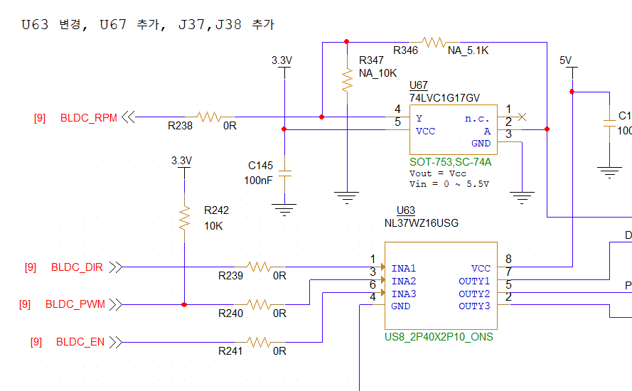 TXB0104 | MCU(3.3V)→ BLDC(5V) signal : 단방향 Translator 사용 (NL37WZ16USG) BLDC(5V) → MCU(3.3V) signal : 3.3V 1ch buffer 사용 (74LVC1G17V) | 1. PWM 입력시 FG 신호 5V레벨에서 1.5V레벨로 줄어듬. (모터출력은 5V출력 정상이나,레벨시프터와 연결시 레벨 낮아짐.) 2. PWM 입력을 A1,A3채널 동시 입력시 B1,B3 동일한 5V레벨 출력 3. PWM 입력 차단하고 모터 PWM 포트와 GND 연결시, 모터 출력 5V출력되나,레벨시프터와 연결시 레벨 낮아짐 4. A side 입력 모두 제거후, FG 출력측정,, 모터출력 5V출력되나, 레벨시프터와 연결시 레벨 낮아짐. 5. UART 신호를 점퍼하여 B side FG에 연결시 정상 입력 됨 5V-->3.3V 6. BLDC FG신호를 버퍼(540) 입력단 연결시 정상 입력 됨 5V --> 3.3V 7. FET를 사용한 Level shifter를 적용하여도 FG 핀 레벨 4V로 줄어듬. **the device driving the data I/Os of the TXB0104 device must have drive strength of at least ±2 mA. | 회로수정완료 BOM수정완료 | 2022.03.11
 | Page7 | UART | 실크표기 |  | 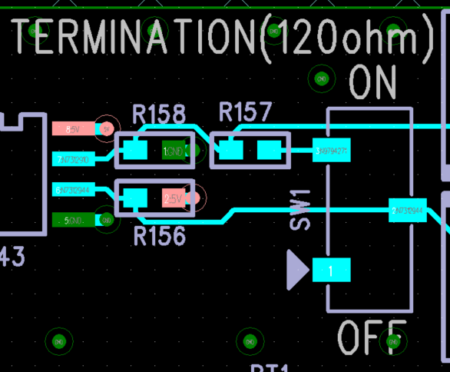 | 터미네이션 설정시 ON/OFF 설정 모름 |  | 2022.03.02
8 | Page8 | ADC | bias input | 해당 라인 보호소자 없음 |  | ESD 보호 필요 | 검토중
9 |  |  | 시정수 변경 1차 R163 : 1K → 510R R166 : 2.2K → 160R 시정수 변경 2차 R163 : 510R → 1.5K R166 : 160R → 1K | 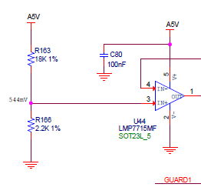 | 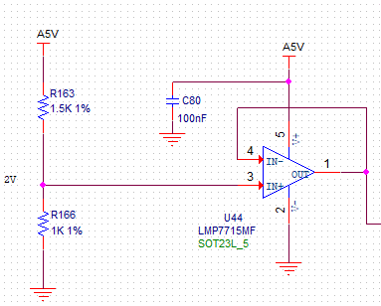 | 센서 입력 범위 조정을 위한 레퍼런스 전압 시정수 변경 1차 549mV → 1.2V 2차 1.2V → 2V | 회로수정완료 BOM수정완료 | 2022.04.20
10 |  |  | 시정수 변경 1차 R159 : 1K → 1K R160 : 2.7K → 680R 시정수 변경 2차 R159 : 1K → NA R160 : 680R → 0R |  | 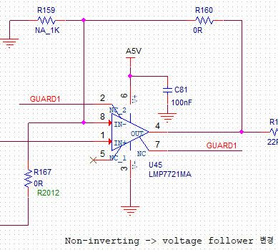 | 센서 입력 범위 조정을 위한 출력 전압 피드백 gain 시정수 변경 ( 1차 ) gain : 3.7 → 1.68 레퍼런스 전압 상승으로 인하여 non-inverting Amp에서 voltage follower로 변경 gain : 1.68 → 1 | 회로수정완료 BOM수정완료 | 2022.04.20
11
12 | Page9 | INTERFACE | 1.27mm 60pin 커넥터 2ea J29,J31 | Mated Height 6mm 단가 : 1천원대 | 1mm pitch 64pin Unmated Height 6.35~8.35mm PCB Plug, 714360164 단가 : 8,000~10,500원 0.4mm pitch 60pin Mated Height 4mm PCB Receptacle, 546840604 재고없음 0.635mm pitch 60pin Mated Height 6~10mm PCB Receptacle, 528850674 단가 : 12,056원 | 1. MCU 모듈 PCB 1.2T에 따른 핀타입 커넥터 사용시 탈거시 PCB 휩이 발생하여 SMD 핀이 일부 떨어지는 현상이 발생할 수도 있으며, PCB의 크랙 우려 탈착이 수월한 타입으로 변경 필요 2. 랜 케이블 탈거시 어려움 생겨 Mated Height를 상향 조정 필요성 → 최종 검토 결과 단가고려하여 변경 않도록 협의 또한, MCU 모듈변경시 Main Board 캘리브레이션 재 실행해야함. | 적용안함 | 2022.03.28
13 |  |  | 실크표기 M/B Rev.추가 M/B TYPE 추가 |  |  | Rev0.1 누락
14
15 | Page10 | RELAY CONTACT IN/OUT | relay input/output J34,J35 decal 수정 |  |  | 커넥터 좌하가 1번핀이 되도록 수정하여야함. 핀번호가 relay module가 매치안됨. |  | 2022.03.02

 |  | RELAY BOARD Rev0.1 → RELAY BOARD Rev0.2
No. | Page | Part | 변경점 | 변경전 | 변경후 | 변경 이유 | 진행사항 | 비고
1 | 3 | RELAY
2
3

 |  | MCU MODULE Rev0.1 → MCU MODULE Rev0.1(22.04.27)
No. | Page | Part | 변경점 | 변경전 | 변경후 | 변경 이유 | 진행사항 | 비고
3 | Page4 | INTERFACE | CN1, CN2 PCB 패드 길이 수정 필요 | 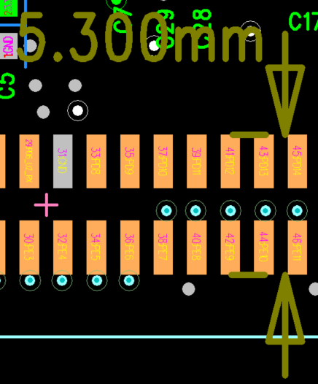 | Length 2.05 → 2.55 변경 | W+1 recommended W : 5.3 | PCB 수정완료 Rev0.1 유지 제작날짜변경 | 22.03.28
3 | Page4 | INTERFACE | 1.27mm 60pin 커넥터 2ea J29,J31 |  | 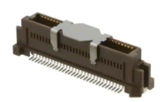 1mm pitch 64pin Unmated Height 4~10mm (PCB receptacle), 71439**64 단가 : 8,000~11,188원 0.4mm pitch 60pin Mated Height 4mm (PCB plug) , 5010170608 0.65mm pitch 60pin Mated Height 8mm (PCB plug) , 536470674 단가 : 13,765원 | 1. MCU 모듈 PCB 1.2T에 따른 핀타입 커넥터 사용시 탈거시 PCB 휩이 발생하여 SMD 핀이 일부 떨어지는 현상이 발생할 수도 있으며, PCB의 크랙 우려 탈착이 수월한 타입으로 변경 필요 2. 랜 케이블 탈거시 어려움 생겨 Mated Height를 상향 조정 필요성 → 최종 검토 결과 단가고려하여 변경 않도록 협의 | 적용안함 | 22.03.28

